Solicitud gráfica
 | Área: | Matemáticas |  |  | Fecha:
 | Grado: | 7 |  |  | 2015-11-22
 | Título del tema: | Longitudes y áreas |  |  | ¿Cuaderno de estudio o recurso? | Recurso
 | Editor: |  |  |  | Motor del recurso | M101

 | Código guión o recurso: | MA_07_11_REC450 | ← Para determinar este código, visite la hoja de Ayuda
 |  |  |  |  | ESPECIFICACIÓN DE ARCHIVOS A ENTREGAR
Núm. | Archivo Shutterstock o ruta en web | Imagen para: | Tipo | Ubicación de la imagen en el recurso M101 | Nombre imagen SMALL | Tamaño imagen SMALL | Nombre imagen ZOOM | Tamaño imagen ZOOM | Descripción | Observaciones
IMG01 | 145483594 | Recurso M101 | Fotografía | Contenido | MA_07_11_REC450_IMG01n.png | 286 x 286 px | MA_07_11_REC450_IMG01a.png | 500 x 500 px | Sendero peatonal, pregunta uno. | 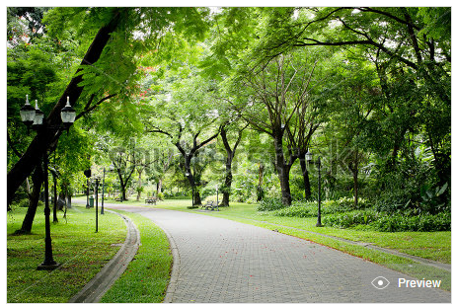
IMG02 |  | Recurso M101 | Ilustración | Contenido | MA_07_11_REC450_IMG02n.png | 286 x 286 px | MA_07_11_REC450_IMG02a.png | 500 x 500 px | Pregunta tres, perímetro figura geométrica | 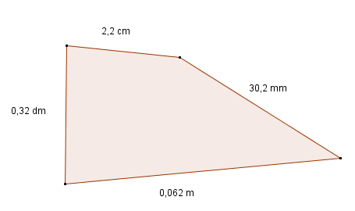
IMG03 |  | Recurso M101 | Ilustración | Contenido | MA_07_11_REC450_IMG03n.png | 286 x 286 px | MA_07_11_REC450_IMG03a.png | 500 x 500 px | Área región sombreada. Pregunta cuatro | 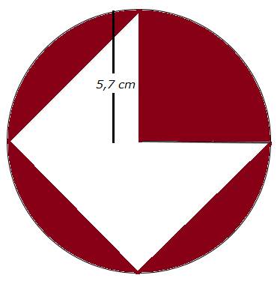
IMG04 | 337789670 | Recurso M101 | Fotografía | Contenido | MA_07_11_REC450_IMG04n.png | 286 x 286 px | MA_07_11_REC450_IMG04a.png | 500 x 500 px | Pregunta cinco. Tangram | 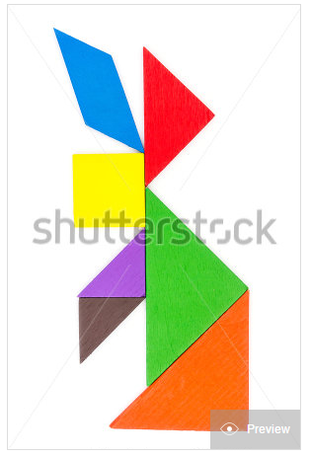
IMG05 | 222062650 | Recurso M101 | Fotografía | Contenido | MA_07_11_REC450_IMG05n.png | 286 x 286 px | MA_07_11_REC450_IMG05a.png | 500 x 500 px | Pregunta seis, cancha de fútbol. Por favor colocar las longitudes en los lados de la cancha. | 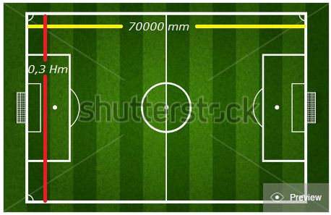
IMG06 |  | Recurso M101 | Ilustración | Contenido | MA_07_11_REC450_IMG06n.png | 286 x 286 px | MA_07_11_REC450_IMG06a.png | 500 x 500 px | Pregunta ocho, figura formada por tres polígonos. | 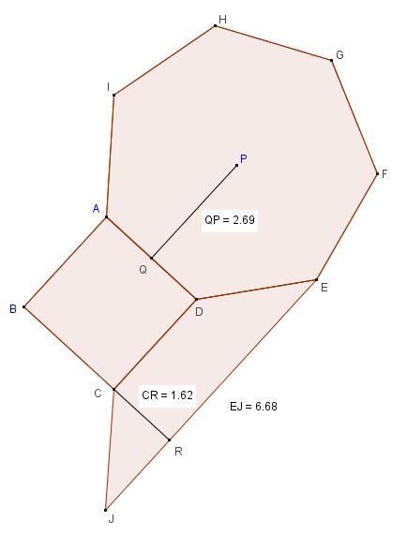
IMG07 |  | Recurso M101 | Ilustración | Contenido | MA_07_11_REC450_IMG07n.png | 286 x 286 px | MA_07_11_REC450_IMG07a.png | 500 x 500 px | Pregunta nueve. Tabla para completar. | 